Dane obliczenia Tmax Warszawa
Pogoda maxymalna Warszawa od 01-07.2025-31.08.2025 Tmax [°C] |  |  |  |  | https://dane.meteomodel.pl/#
Data | Tmax [°C]
2025-07-01 | 26.60 | N | -62.00 | Ile próbek pomiaru
2025-07-02 | 32.20
2025-07-03 | 36.50 | Średnia/przeciętna temperatura | 25.73 | Przeciętna temp.
2025-07-04 | 24.20 | Domiinanta/moda | 24.30 | Najcześciej występująca temp.
2025-07-05 | 27.60 | Mediana | 25.15 | Środkowa wartość
2025-07-06 | 31.80
2025-07-07 | 24.30 | Miary zmienności
2025-07-08 | 26.20 | Minimum | 18.70 | Najzimniejszy dzień
2025-07-09 | 18.70 | Maksimum | 36.50 | Najcieplejszy dzień
2025-07-10 | 20.70 | Rozstęp | 17.80 | Róznica między skrajnymi temperaturami
2025-07-11 | 19.10 | Odchylenie standardowe | 3.85 | Różnica od średniej (im mniej tym stabilniej)
2025-07-12 | 19.80 | Współczynnik zmienności | 14.97% | Zmienność jest mała
2025-07-13 | 24.10 | Kształt rozkładu
2025-07-14 | 27.70 | Skośność A | 0.34 | 𝐴>0 prawostronna asymetria
2025-07-15 | 27.20 | Kurtoza K | -0.01 | K<0 rozkład spłaszczony
2025-07-16 | 23.40 |  |  | (platykurtyczny)
2025-07-17 | 23.50
2025-07-18 | 25.50
2025-07-19 | 24.50
2025-07-20 | 27.10
2025-07-21 | 29.60
2025-07-22 | 26.30
2025-07-23 | 25.00
2025-07-24 | 26.00
Tmax Warszawa 01.07.2025-31.08.2025
2025-07-25 | 26.00
2025-07-26 | 29.40
2025-07-27 | 25.30
2025-07-28 | 24.90
2025-07-29 | 22.50
2025-07-30 | 24.30
2025-07-31 | 22.10
2025-08-01 | 23.60
2025-08-02 | 25.70
2025-08-03 | 28.10
2025-08-04 | 24.40
2025-08-05 | 26.70
2025-08-06 | 23.90
2025-08-07 | 23.60
2025-08-08 | 26.80
2025-08-09 | 29.90
2025-08-10 | 29.90
2025-08-11 | 24.70
2025-08-12 | 27.70
2025-08-13 | 31.10
2025-08-14 | 32.30
2025-08-15 | 32.40
2025-08-16 | 30.30
2025-08-17 | 24.40
2025-08-18 | 22.00
2025-08-19 | 24.80
2025-08-20 | 26.20
2025-08-21 | 22.80
2025-08-22 | 22.50
2025-08-23 | 19.20
2025-08-24 | 19.80
2025-08-25 | 19.10
2025-08-26 | 20.30
2025-08-27 | 24.70
2025-08-28 | 32.10
2025-08-29 | 31.00
2025-08-30 | 29.00
2025-08-31 | 24.10

średnia/suma | 25.70
Max | 36.50
Min | 18.70

dane
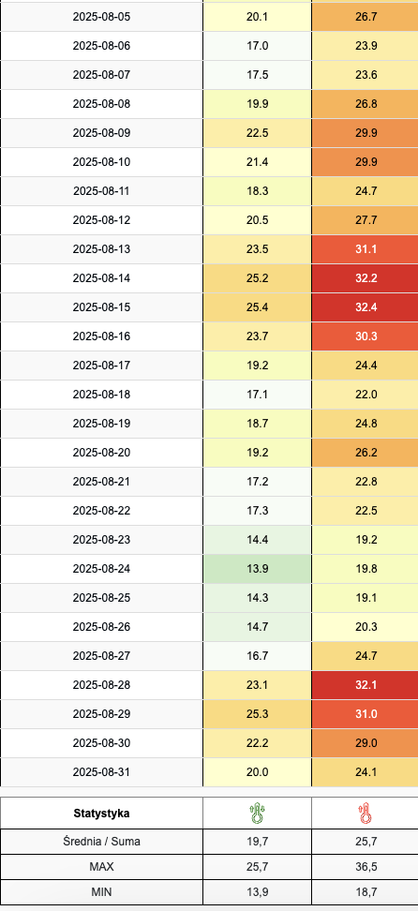
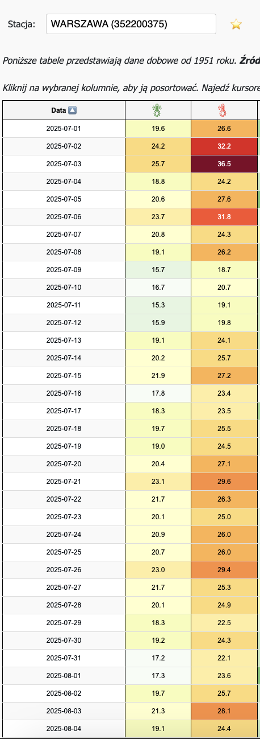
https://dane.meteomodel.pl/#

